17. 従属人口指数
 | 17. 従属人口指数

 | 時点 2025(R7)年4月1日（毎年） |  |  |  |  |  |  | 平 均 値 |  |  |  | 81.7
 | 単位 － |  |  |  |  |  |  | 標準偏差 |  |  |  | 21.0
 | 市町村名 | 指標 | 順位 |  | #REF! | 従属人口 | 市町村名 | 指標 | 順位 |  | #REF! | 従属人口

 | 千葉県 | 62.9 |  | － |  | 2,435,907 | 八街市 | 70.6 |  | 35 |  | 27,557
 | 千葉市 | 58.7 |  | 47 |  | 364,279 | 印西市 | 69.9 |  | 36 |  | 45,985
 | 銚子市 | 89.4 |  | 18 |  | 25,262 | 白井市 | 67.6 |  | 41 |  | 24,992
 | 市川市 | 48.2 |  | 53 |  | 161,256 | 富里市 | 63.9 |  | 43 |  | 19,398
 | 船橋市 | 54.9 |  | 51 |  | 230,631 | 南房総市 | 122.9 |  | 3 |  | 18,651
 | 館山市 | 97.0 |  | 13 |  | 21,298 | 匝瑳市 | 85.2 |  | 21 |  | 15,192
 | 木更津市 | 66.1 |  | 42 |  | 54,401 | 香取市 | 88.2 |  | 20 |  | 32,404
 | 松戸市 | 57.3 |  | 49 |  | 182,394 | 山武市 | 83.8 |  | 22 |  | 21,740
 | 野田市 | 71.1 |  | 34 |  | 63,731 | いすみ市 | 104.2 |  | 9 |  | 17,591
 | 茂原市 | 78.2 |  | 28 |  | 37,572 | 大網白里市 | 79.8 |  | 25 |  | 21,082
 | 成田市 | 54.7 |  | 52 |  | 47,098 | 酒々井町 | 71.2 |  | 33 |  | 8,364
 | 佐倉市 | 77.5 |  | 29 |  | 73,729 | 栄町 | 101.1 |  | 11 |  | 9,807
 | 東金市 | 73.0 |  | 32 |  | 23,731 | 神崎町 | 80.2 |  | 24 |  | 2,500
 | 旭市 | 75.9 |  | 31 |  | 26,546 | 多古町 | 93.2 |  | 15 |  | 6,404
 | 習志野市 | 55.1 |  | 50 |  | 62,203 | 東庄町 | 97.5 |  | 12 |  | 6,177
 | 柏市 | 62.0 |  | 46 |  | 167,569 | 九十九里町 | 95.7 |  | 14 |  | 6,789
 | 勝浦市 | 113.9 |  | 5 |  | 8,002 | 芝山町 | 81.7 |  | 23 |  | 2,970
 | 市原市 | 69.9 |  | 36 |  | 109,565 | 横芝光町 | 88.9 |  | 19 |  | 10,357
 | 流山市 | 62.6 |  | 45 |  | 82,012 | 一宮町 | 78.8 |  | 27 |  | 5,410
 | 八千代市 | 57.8 |  | 48 |  | 75,824 | 睦沢町 | 107.6 |  | 7 |  | 3,377
 | 我孫子市 | 68.5 |  | 40 |  | 53,378 | 長生村 | 79.5 |  | 26 |  | 5,840
 | 鴨川市 | 92.4 |  | 16 |  | 14,390 | 白子町 | 101.4 |  | 10 |  | 5,187
 | 鎌ケ谷市 | 63.9 |  | 43 |  | 42,813 | 長柄町 | 107.3 |  | 8 |  | 3,210
 | 君津市 | 76.8 |  | 30 |  | 34,374 | 長南町 | 117.5 |  | 4 |  | 3,783
 | 富津市 | 91.3 |  | 17 |  | 19,171 | 大多喜町 | 111.4 |  | 6 |  | 4,165
 | 浦安市 | 42.9 |  | 54 |  | 51,564 | 御宿町 | 139.2 |  | 1 |  | 3,984
 | 四街道市 | 69.8 |  | 38 |  | 39,615 | 鋸南町 | 128.4 |  | 2 |  | 3,727
 | 袖ケ浦市 | 68.6 |  | 39 |  | 26,856

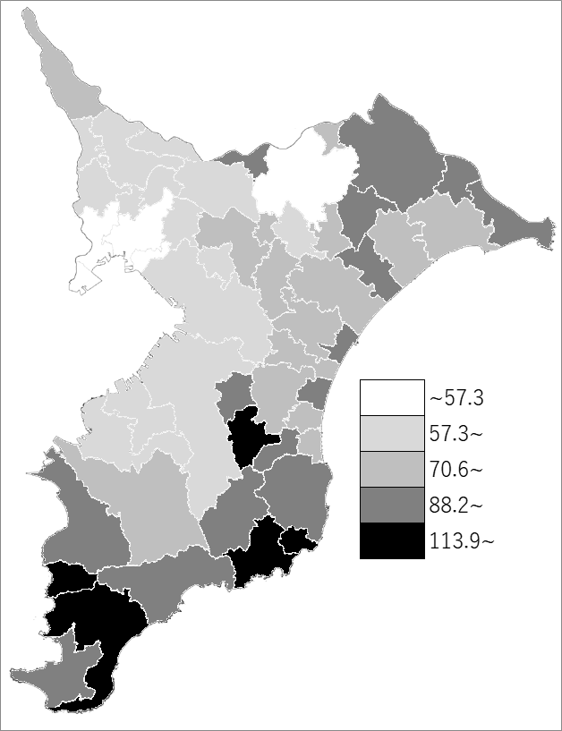
 | 千葉県の推移
 | 従属人口（右軸） | 指標
令和3年 | 2472949 | 64.3
令和4年 | 2471410 | 64.5
令和5年 | 2461919 | 64
令和6年 | 2451226 | 63.5
令和7年 | 2435907 | 62.9

《備 考》 ・資料出所 統計課「千葉県年齢別・町丁字別人口」 ・算出方法 従属人口（年少人口＋老年人口）÷生産年齢人口（15歳～64歳）×100

